关系图
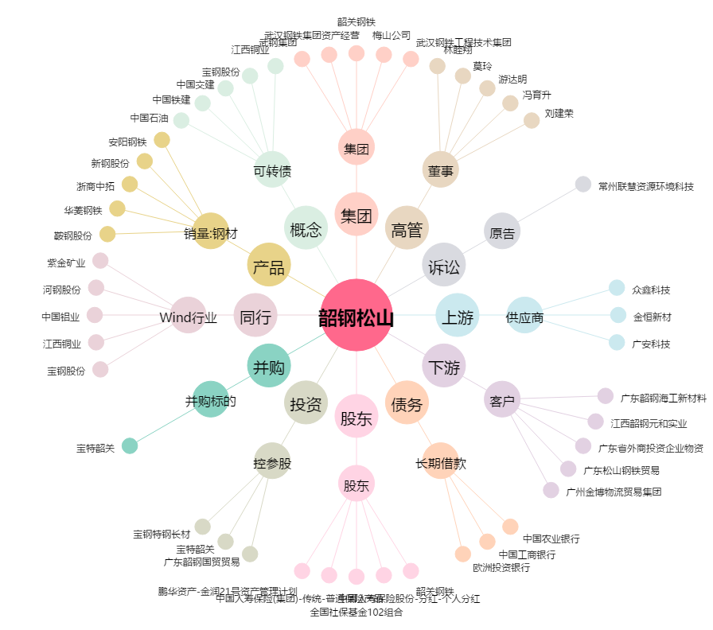
韶钢松山[000717.SZ] - 关系概览图

